Лист1
 |  |  | Магазин «Бисер, Бусинка, Страз» чешский бисер оптом, с доставкой по России http://biser-businka-strass-18.com http://okeanbusin.ru |  |  |  | опт: +7 499 157-6590 опт: +7 499 157-3151 заказ отправлять на адрес: optotdel18@yandex.ru
 |  |  |  |  |  |  |  |  | сумма заказа:
 |  |  |  |  |  |  |  |  | 0.00
Бланк-заказа: |  |  | Бусины акриловые, прозрачные льдинки с «золотом» |  |  |  |  |  | 140
ФИО, организация, адрес: |  |  |  |  |  |  |  |  | 73
Контактный телефон:

 |  | Скидки от суммы заказа
 |  | от 5000 до 8000 руб. | от 8000 руб. | от 20000 руб. | от 30000 руб.
 |  | 7% | 10% | 12% | 15%

Изображение | № магазина | Артикул | Цвет | Размеры | Упаковка | Цена, $ | Наличие | количество заказа
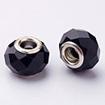 | 001 | GDA002-27 | черный | 14х9 мм, отв.: 5 мм | 6 шт. | 2.04
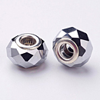 | 002 | GDA002-33 | серебро, латунь | 14х9 мм, отв.: 5 мм | 6 шт. | 2.04
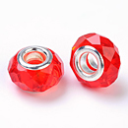 | 003 | GDA002-47 | красный | 14х9 мм, отв.: 5 мм | 6 шт. | 2.04
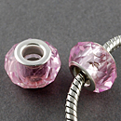 | 004 | GPDL-D009-1 | розовый | 13х8 мм, отв.: 5 мм | 6 шт. | 2.04
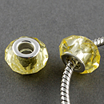 | 005 | GPDL-D009-2 | светло-желтый | 13х8 мм, отв.: 5 мм | 6 шт. | 2.04
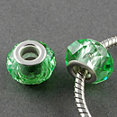 | 006 | GPDL-D009-4 | светло-зеленый | 13х8 мм, отв.: 5 мм | 6 шт. | 2.04
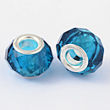 | 007 | GPDL-D009-6 | темно-голубой | 13х8 мм, отв.: 5 мм | 6 шт. | 2.04
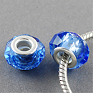 | 008 | GPDL-D009-7 | светло-синий | 13х8 мм, отв.: 5 мм | 6 шт. | 2.04
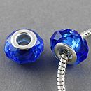 | 009 | GPDL-D009-8 | темно-синий | 13х8 мм, отв.: 5 мм | 6 шт. | 2.04
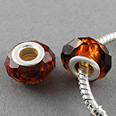 | 010 | GPDL-D009-9 | коричневый | 13х8 мм, отв.: 5 мм | 6 шт. | 2.04
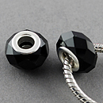 | 011 | GPDL-D009-10 | черный | 13х8 мм, отв.: 5 мм | 6 шт. | 2.04
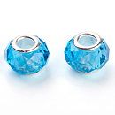 | 012 | GPDL-D009-11 | синий | 14х8 мм, отв.: 5 мм | 6 шт. | 2.04
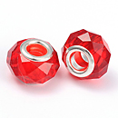 | 013 | GPDL-D009-12 | красный | 14х8 мм, отв.: 5 мм | 6 шт. | 2.04
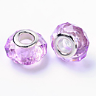 | 014 | GPDL-D009-13 | сиреневый | 14х8 мм, отв.: 5 мм | 6 шт. | 2.04
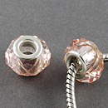 | 015 | GPDL-D009-14 | розовый | 14х8 мм, отв.: 5 мм | 6 шт. | 2.04
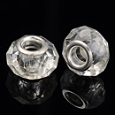 | 016 | GPDL-D009-15 | прозрачный | 14х8 мм, отв.: 5 мм | 6 шт. | 2.04
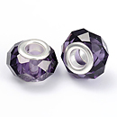 | 017 | GPDL-D009-17 | индиго | 14х8 мм, отв.: 5 мм | 6 шт. | 2.04
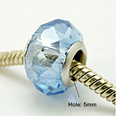 | 018 | GPDL-H006-2 | васильковый АВ | 14х9 мм, отв.: 5 мм | 6 шт. | 2.04
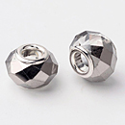 | 019 | GPDL-H006-3 | серый АВ | 14х9 мм, отв.: 5 мм | 6 шт. | 2.04
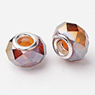 | 020 | GPDL-H006-4 | темное золото АВ | 14х9 мм, отв.: 5 мм | 6 шт. | 2.04
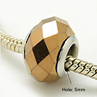 | 021 | GPDL-H006-11 | цвет Перу | 14х9 мм, отв.: 5 мм | 6 шт. | 2.04
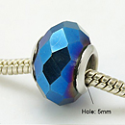 | 022 | GPDL-H006-14 | синий | 14х9 мм, отв.: 5 мм | 6 шт. | 2.04
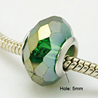 | 023 | GPDL-H006-18 | оливковый АВ | 14х9 мм, отв.: 5 мм | 6 шт. | 2.04
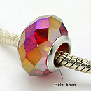 | 024 | GPDL-H006-19 | красный АВ | 14х9 мм, отв.: 5 мм | 6 шт. | 2.04
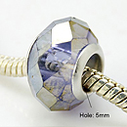 | 025 | GPDL-H006-22 | сине-серый АВ | 14х9 мм, отв.: 5 мм | 6 шт. | 2.04
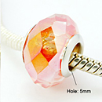 | 026 | GPDL-H006-23 | светло-коралловый АВ | 14х9 мм, отв.: 5 мм | 6 шт. | 2.04
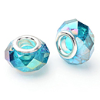 | 027 | GPDL-H006-27 | темно-синий АВ | 14х9 мм, отв.: 5 мм | 6 шт. | 2.04
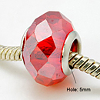 | 028 | GPDL-H006-28 | красный АВ | 14х9 мм, отв.: 5 мм | 6 шт. | 2.04
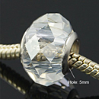 | 029 | GPDL-H006-30 | прозрачный АВ | 14х9 мм, отв.: 5 мм | 6 шт. | 2.04
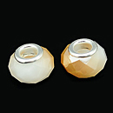 | 030 | GPDL-J002-01 | золотой | 14х9,5 мм, отв.: 5 мм | 6 шт. | 2.04
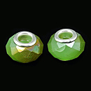 | 031 | GPDL-J002-02 | светло-зеленый | 14х9,5 мм, отв.: 5 мм | 6 шт. | 2.04
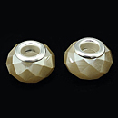 | 032 | GPDL-J002-03 | хаки темный | 14х9,5 мм, отв.: 5 мм | 6 шт. | 2.04
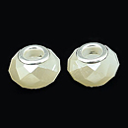 | 033 | GPDL-J002-04 | бежевый | 14х9,5 мм, отв.: 5 мм | 6 шт. | 2.04
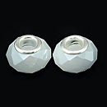 | 034 | GPDL-J002-06 | светло-синий | 14х9,5 мм, отв.: 5 мм | 6 шт. | 2.04
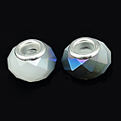 | 035 | GPDL-J002-08 | темно-синий | 14х9,5 мм, отв.: 5 мм | 6 шт. | 2.04
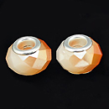 | 036 | GPDL-J002-12 | бежевый | 14х9,5 мм, отв.: 5 мм | 6 шт. | 2.04
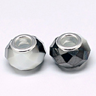 | 037 | GPDL-J002-14 | черный, гальваника | 14х9,5 мм, отв.: 5 мм | 6 шт. | 2.04
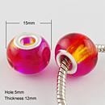 | 038 | GPDL-R003-02S | красный с переливами | 15х12 мм, отв.: 5 мм | 6 шт. | 2.04
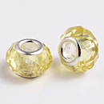 | 039 | GPDL25Y-10 | желтый | 14х8 мм, отв.: 5 мм | 6 шт. | 2.04
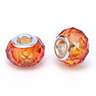 | 040 | GPDL25Y-44 | индийский красный | 14х8 мм, отв.: 5 мм | 6 шт. | 2.04
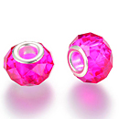 | 041 | GPDL25Y-75 | фуксиново-красный | 14х8 мм, отв.: 5 мм | 6 шт. | 2.04
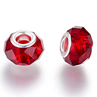 | 042 | GPDL25Y-76 | красный | 14х8 мм, отв.: 5 мм | 6 шт. | 2.04

сумма заказа: |  |  |  |  |  |  |  | 0.00

